关系图
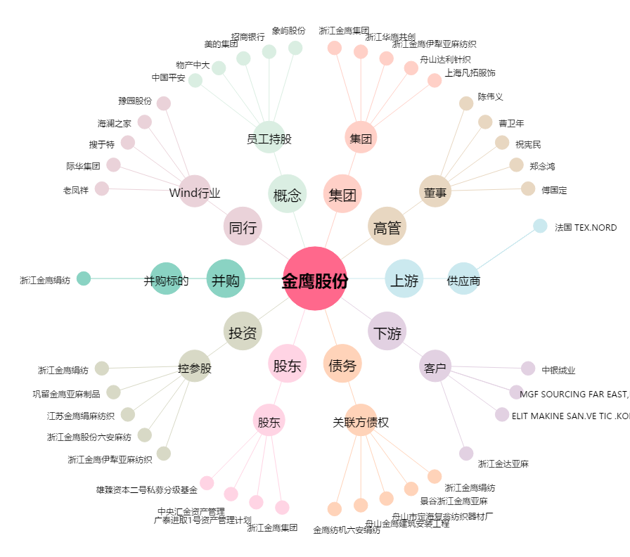
金鹰股份[600232.SH] - 关系概览图

